상품제안서
아이리버 무선 디자인 키보드마우스세트 EQwear-Q75 | 상품코드: F20977

 |  |  |  |  |  |  | 02-412-0044 | www.easy1.co.kr
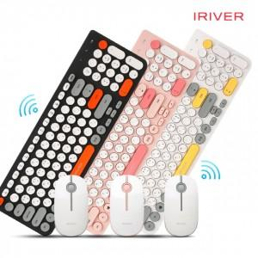

【상세/제작정보】 | 색상 : 화이트, 네이비, 핑크

【인쇄/포장옵션】 | 레이저, 개별인쇄 / 포장지포장

【공급단가】 | 수량 | 50~ | 100~ | 500~ | 1,000~ | 2,000~
*VAT별도 | 단가 | 36,810원 | 35,450원 | 34,090원 | 32,720원 | 31,900원

【상품 URL】 | https://easy1.co.kr:443/src/goods_detail.php?gdno=20977

